상품제안서
리젠트 플래임PTC온풍기 | 상품코드: S25109

 |  |  |  |  |  |  | 02-713-8555 | www.synergygift.co.kr
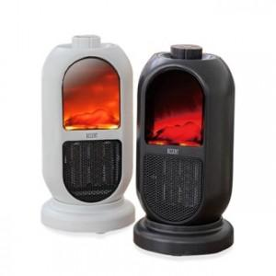

【상세/제작정보】

【인쇄/포장옵션】 | 스티커 / 시판박스

【공급단가】 | 수량 | 20~ | 100~ | 500~ | 1,000~ | 2,000~
*VAT별도 | 단가 | 35,690원 | 33,410원 | 32,120원 | 30,840원 | 30,060원

【상품 URL】 | https://www.synergygift.co.kr:443/src/goods_detail.php?gdno=25109

